追加
Auroraクラスター設定追加手順書

【作業概要説明】
本手順はAuroraクラスター設定追加を実施する手順である。

【操作対象】
AWSコンソール

【操作担当者】
ISIDサービスデスク担当者

【作業端末】
本番・研修・開発環境：AWSコンソール管理端末

番号 | 操作項目 | 操作方法 | 確認方法 | チェック | 開始時間 | 終了時間 | 作業担当者 | 作業確認者 | 備考
1 | 端末ログイン | ■本番・研修・開発環境 AWSコンソール管理端末→AWSコンソール ＃作業用のロールはAWS管理コンソールの「保守運用用アカウント」を利用する。 | 左記ログインにおいてエラーが発生しないこと。 | □
2 | AWSコンソールからAmazon RDSサービスを開く | AWSコンソール検索窓に「RDS」と入力し、Amazon RDS画面を開く。 |  | □
3 | レプリカの追加-1 | 左ペインからデータベースを選択する。 一覧から対象のクラスター名を選択し、アクションからリーダーの追加をクリックする。 | リーダーの追加画面が表示されること。 | □
4 | レプリカの追加-2 | 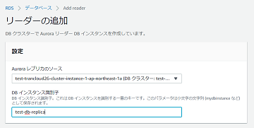 リーダーの追加画面で、設定の各項目について設定対象の値を指定する。 | エラーが表示されないこと。 | □
5 | レプリカの追加-3 | 画面を下にスクロールし、DBインスタンスクラスについて設定対象の値を指定する。 | エラーが表示されないこと。 | □
6 | レプリカの追加-4 | 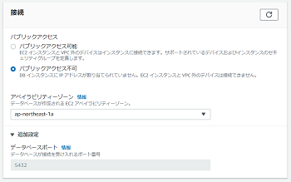 画面を下にスクロールし、接続の各項目について設定対象の値を指定する。 画面を下にスクロールし、データベース認証について設定対象の値を指定する。 | エラーが表示されないこと。 | □
7 | レプリカの追加-5 | 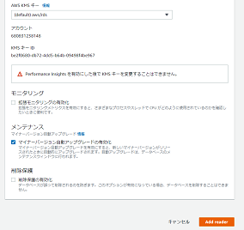 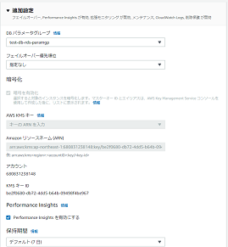 画面を下にスクロールし、追加設定の各項目について設定対象の値を指定し、Add readerをクリックする。 | エラーが表示されないこと。 データベースの一覧に作成したインスタンスが追加され、ステータスが「作成中」となるので「利用可能」に変化するまで待つ。 作成したインスタンスのロールが「リーダーインスタンス」で、ステータスが「利用可能」となっていることを確認する。 | □
8 | AWSコンソールの終了 端末ログオフ | ブラウザを閉じてAWSコンソールを終了し、各環境ごと以下の手順を実施する。 ■本番・研修・開発環境 AWSコンソール管理端末からログオフを実施する。 | AWSコンソールの終了および、AWSコンソール管理端末からのログオフを確認する。 | □

更新
Auroraクラスター設定更新手順書

【作業概要説明】
本手順はAuroraクラスター設定更新を実施する手順である。

【操作対象】
AWSコンソール

【操作担当者】
ISIDサービスデスク担当者

【作業端末】
リモート保守端末

番号 | 操作項目 | 操作方法 | 確認方法 | チェック | 開始時間 | 終了時間 | 作業担当者 | 作業確認者 | 備考
1 | リモートログイン | 別紙「リモート保守ログイン手順」に従い、リモートログインを実施する。 各拠点からの接続の流れは以下のとおりとなる。 ・ISID品川からの接続の場合 リモート保守端末→踏み台サーバ→AWSコンソール ・横浜銀行事務センターからの接続の場合 AWSコンソール管理端末→AWSコンソール ＃作業用のロールはAWS管理コンソールの「保守運用用アカウント」を利用する。 | リモートログイン手順においてエラーが発生しないこと。 | □
2 | AWSコンソールからAmazon RDSサービスを開く | AWSコンソール検索窓に「RDS」と入力し、Amazon RDS画面を開く。 | 作業内容に応じて、以下手順を実施する。 ・クラスターの設定変更：項番3～5 ・インスタンスの設定変更：項番6～8 | □
3 | クラスターの設定変更-1 | ※クラスターの設定変更を行う場合は本手順を実施する。 左ペインからデータベースを選択する。 一覧から対象のクラスターを選択し、変更をクリックする。 | DBクラスターの変更画面が表示されること。 ※各行毎のデータベース情報は以下のファイルを参照のこと。 横浜銀行： 別紙_運用手順書用サービス設定値一覧_横浜銀行.xlsx RDSシート 東日本銀行 別紙_運用手順書用サービス設定値一覧_東日本銀行.xlsx RDSシート | □
4 | クラスターの設定変更-2 | 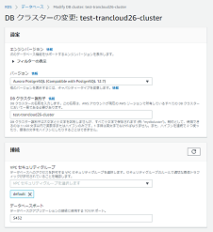 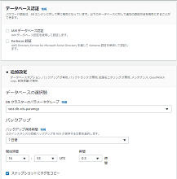 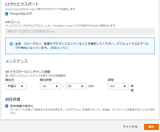 DBクラスターの変更画面で更新対象の設定について、対象の値に変更する。 画面を下にスクロールし、続行をクリックする。 | エラーが表示されないこと。 | □
5 | クラスターの設定変更-3 | 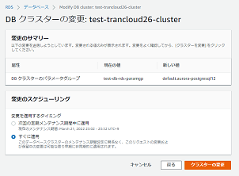 変更のサマリーに表示されている内容が正しいことを確認する。 変更のスケジューリングで変更を適用するタイミングについて、すぐに適用を選択し、クラスターの変更をクリックする。 | 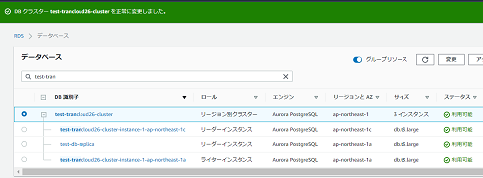 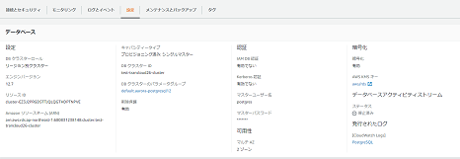 エラーが表示されないこと。 画面上部に「正常に変更しました」のメッセージが表示され、対象のクラスターのステータスが「利用可能」となっていることを確認する。 左ペインからデータベースを選択し、対象のクラスター名のリンクをクリックする。 データベースの詳細情報が表示されるので、設定が変更されていることを確認する。 | □
6 | インスタンスの設定変更-1 | ※インスタンスの設定変更を行う場合は本手順を実施する。 左ペインからデータベースを選択する。 一覧から対象のインスタンスを選択し、変更をクリックする。 | DBインスタンスの変更画面が表示されること。 ※各行毎のデータベース情報は以下のファイルを参照のこと。 横浜銀行： 別紙_運用手順書用サービス設定値一覧_横浜銀行.xlsx RDSシート 東日本銀行 別紙_運用手順書用サービス設定値一覧_東日本銀行.xlsx RDSシート | □
7 | インスタンスの設定変更-2 | 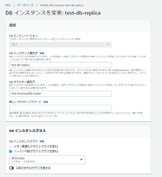 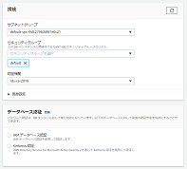 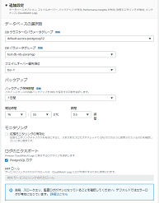 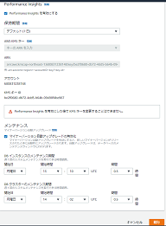 DBインスタンスの変更画面で更新対象の設定について、対象の値に変更する。 画面を下にスクロールし、続行をクリックする。 | エラーが表示されないこと。 | □
8 | インスタンスの設定変更-3 | 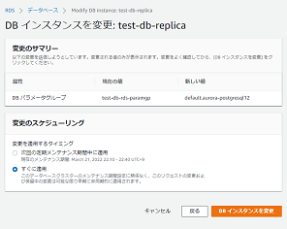 変更のサマリーに表示されている内容が正しいことを確認する。 変更のスケジューリングで変更を適用するタイミングについて、すぐに適用を選択し、DBインスタンスを変更をクリックする。 | 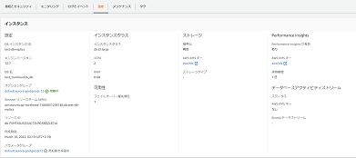 エラーが表示されないこと。 ステータスが「変更中」となるので「利用可能」となるまで待つ。 画面上部に「正常に変更しました」のメッセージが表示され、対象のクラスターのステータスが「利用可能」となっていることを確認する。 左ペインからデータベースを選択し、対象のインスタンス名のリンクをクリックする。 データベースの詳細情報が表示されるので、設定が変更されていることを確認する。 ※「再起動を保留中」と表示されている場合は、インスタンスの再起動を行う必要があるため、以下手順を実施する。 ・インスタンスの再起動：項番9~10 | □
9 | インスタンスの再起動-1 | ※データベースの詳細情報で「再起動を保留中」と表示されている場合のみ、本手順を実施する。 対象のインスタンスを選択した状態で、アクションから再起動をクリックする。 |  | □
10 | インスタンスの再起動-2 | 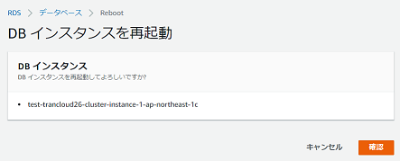 DBインスタンスを再起動画面で、表示されているインスタンス名が正しいことを確認し、確認をクリックする。 | 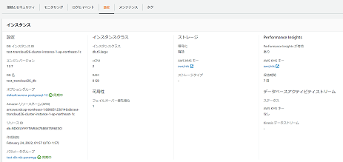 エラーが表示されないこと。 ステータスが「再起動中」となるので、「利用可能」となるまで待つ。 インスタンスの再起動後、以下手順を実施する。 左ペインからデータベースを選択し、対象のインスタンス名のリンクをクリックする。 データベースの詳細情報が表示されるので、「再起動を保留中」と表示されていないことを確認する。 | □
11 | AWSコンソールの終了、踏み台サーバからのログオフ | ブラウザを閉じてAWSコンソールを終了する。 RDPでログインしている踏み台サーバからログオフを実施する。 | AWSコンソールの終了および、踏み台サーバからのログオフを確認する。 | □

削除
Auroraクラスター設定削除手順書

【作業概要説明】
本手順はAuroraクラスター設定削除を実施する手順である。

【操作対象】
AWSコンソール

【操作担当者】
ISIDサービスデスク担当者

【作業端末】
リモート保守端末

番号 | 操作項目 | 操作方法 | 確認方法 | チェック | 開始時間 | 終了時間 | 作業担当者 | 作業確認者 | 備考
1 | リモートログイン | 別紙「リモート保守ログイン手順」に従い、リモートログインを実施する。 各拠点からの接続の流れは以下のとおりとなる。 ・ISID品川からの接続の場合 リモート保守端末→踏み台サーバ→AWSコンソール ・横浜銀行事務センターからの接続の場合 AWSコンソール管理端末→AWSコンソール ＃作業用のロールはAWS管理コンソールの「保守運用用アカウント」を利用する。 | リモートログイン手順においてエラーが発生しないこと。 | □
2 | AWSコンソールからAmazon RDSサービスを開く | AWSコンソール検索窓に「RDS」と入力し、Amazon RDS画面を開く。 | 作業内容に応じて、以下手順を実施する。 ・グローバルデータベースの削除：項番3～14 ・DBクラスターの削除：項番15～18 ・インスタンスの削除：項番19～20 | □
3 | グローバルデータベースの削除-1 | ※グローバルデータベースの削除を行う場合は本手順を実施する。 大阪リージョンのデータベース画面にて、左ペインからデータベースを選択する。 一覧から削除対象のグローバルデータベースのセカンダリークラスターを選択し、アクションからグローバルデータベースから削除をクリックする。 |  | □
4 | グローバルデータベースの削除-2 | 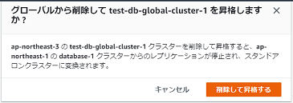 確認画面が表示されるので、対象のクラスター名が正しいことを確認し、削除して昇格するボタンをクリックする。 | 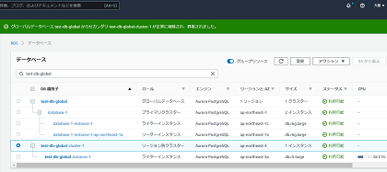 東京リージョンのデータベース画面にて、対象のクラスターのステータスが「昇格中」となるのでしばらく待つ。 グローバルデータベースからセカンダリークラスターが削除されていることを確認する。 大阪リージョンのデータベース画面にて、対象のクラスターのロールが「リージョン別クラスター」となっていることを確認する。 | □
5 | グローバルデータベースの削除-3 | 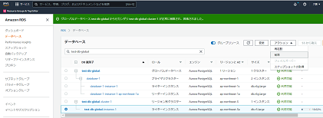 大阪リージョンのデータベース画面にて、左ペインからデータベースを選択する。 一覧から対象のインスタンスを選択し、アクションから削除をクリックする。 |  | □
6 | グローバルデータベースの削除-4 | 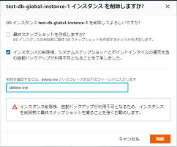 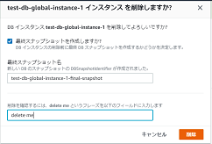 確認画面が表示されるので、対象のインスタンス名が正しいことを確認する。 最終スナップショットを作成しますか？について、チェックを外した後、自動バックアップが利用不可となることを了承しました。について、チェックを入れる。 テキスト入力フィールドに「delete me」と入力し、削除をクリックする。 ※スナップショットを作成する場合は、最終スナップショットを作成しますか？について、チェックを入れた後、最終スナップショット名を入力し、テキスト入力フィールドに「delete me」と入力し、削除をクリックする。 | 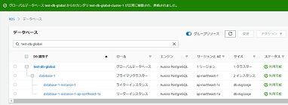 エラーが表示されないこと。 対象のインスタンスのステータスが「削除中」となるのでしばらく待つ。 ※クラスター内のインスタンスが一つの場合は、クラスターのステータスも「削除中」となる。 データベースの一覧から対象のインスタンスが削除されていることを確認する。 ※クラスター内のインスタンスが一つの場合は、DBクラスターも削除されていることを確認する。 | □
7 | グローバルデータベースの削除-5 | 東京リージョンのデータベース画面にて、左ペインからデータベースを選択する。 一覧から削除対象のグローバルデータベースのプライマリークラスターを選択し、アクションからグローバルデータベースから削除をクリックする。 |  | □
8 | グローバルデータベースの削除-6 | 確認画面が表示されるので、対象のクラスター名が正しいことを確認し、グローバルから削除ボタンをクリックする。 | 東京リージョンのデータベース画面にて、グローバルデータベースからプライマリークラスターが削除されていることを確認する。 対象のクラスターのロールが「リージョン別クラスター」となっていることを確認する。 | □
9 | グローバルデータベースの削除-7 | 一覧から対象のクラスターのリーダーインスタンスを選択し、アクションから削除をクリックする。 |  | □
10 | グローバルデータベースの削除-8 | 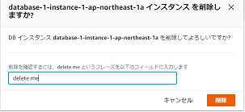 確認画面が表示されるので、対象のインスタンス名が正しいことを確認する。 テキスト入力フィールドに「delete me」と入力し、削除をクリックする。 | エラーが表示されないこと。 対象のインスタンスのステータスが「削除中」となるのでしばらく待つ。 データベースの一覧から対象のインスタンスが削除されていることを確認する。 | □
11 | グローバルデータベースの削除-9 | 一覧から対象のクラスターのライターインスタンスを選択し、アクションから削除をクリックする。 | 確認画面が表示されること。 ※削除保護が有効になっていますの画面が表示された場合は、設定変更が必要なため、以下の手順を実施する。 クラスターの設定変更の手順（更新シートの項番3~5）を参照し、以下の設定について変更する。 ・削除保護の有効化:無効 設定変更実施後、再度本手順を実施し、確認画面が表示されることを確認する。 | □
12 | グローバルデータベースの削除-10 | 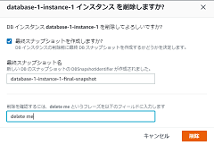 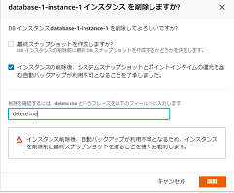 確認画面が表示されるので、対象のインスタンス名が正しいことを確認する。 最終スナップショットを作成しますか？について、チェックを外した後、自動バックアップが利用不可となることを了承しました。について、チェックを入れる。 テキスト入力フィールドに「delete me」と入力し、削除をクリックする。 ※スナップショットを作成する場合は、最終スナップショットを作成しますか？について、チェックを入れた後、最終スナップショット名を入力し、テキスト入力フィールドに「delete me」と入力し、削除をクリックする。 | エラーが表示されないこと。 対象のインスタンスとクラスターのステータスが「削除中」となるのでしばらく待つ。 データベースの一覧から対象のインスタンスおよびDBクラスターが削除されていることを確認する。 | □
13 | グローバルデータベースの削除-9 | 一覧から対象のグローバルデータベースを選択し、アクションから削除をクリックする。 |  | □
14 | グローバルデータベースの削除-10 | 確認画面が表示されるので、対象のデータベース名が正しいことを確認する。 テキスト入力フィールドに「delete me」と入力し、削除をクリックする。 | エラーが表示されないこと。 データベースの一覧から対象のグローバルデータベースが削除されていることを確認する。 | □
15 | DBクラスターの削除-1 | ※DBクラスターの削除を行う場合は本手順を実施する。 左ペインからデータベースを選択する。 一覧から対象のクラスターのリーダーインスタンスを選択し、アクションから削除をクリックする。 |  | □
16 | DBクラスターの削除-2 | 確認画面が表示されるので、対象のインスタンス名が正しいことを確認する。 テキスト入力フィールドに「delete me」と入力し、削除をクリックする。 | エラーが表示されないこと。 対象のインスタンスのステータスが「削除中」となるのでしばらく待つ。 データベースの一覧から対象のインスタンスが削除されていることを確認する。 | □
17 | DBクラスターの削除-3 | 一覧から対象のクラスターのライターインスタンスを選択し、アクションから削除をクリックする。 | 確認画面が表示されること。 ※削除保護が有効になっていますの画面が表示された場合は、設定変更が必要なため、以下の手順を実施する。 クラスターの設定変更の手順（更新シートの項番3~5）を参照し、以下の設定について変更する。 ・削除保護の有効化:無効 設定変更実施後、再度本手順を実施し、確認画面が表示されることを確認する。 | □
18 | DBクラスターの削除-4 | 確認画面が表示されるので、対象のインスタンス名が正しいことを確認する。 最終スナップショットを作成しますか？について、チェックを外した後、自動バックアップが利用不可となることを了承しました。について、チェックを入れる。 テキスト入力フィールドに「delete me」と入力し、削除をクリックする。 ※スナップショットを作成する場合は、最終スナップショットを作成しますか？について、チェックを入れた後、最終スナップショット名を入力し、テキスト入力フィールドに「delete me」と入力し、削除をクリックする。 | エラーが表示されないこと。 対象のインスタンスとクラスターのステータスが「削除中」となるのでしばらく待つ。 データベースの一覧から対象のインスタンスおよびDBクラスターが削除されていることを確認する。 | □
19 | インスタンスの削除-1 | 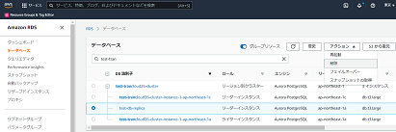 ※インスタンスの削除を行う場合は本手順を実施する。 左ペインからデータベースを選択する。 一覧から対象のインスタンスを選択し、アクションから削除をクリックする。 |  | □
20 | インスタンスの削除-2 | 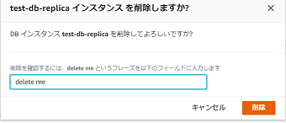 確認画面が表示されるので、対象のインスタンス名が正しいことを確認する。 テキスト入力フィールドに「delete me」と入力し、削除をクリックする。 | エラーが表示されないこと。 対象のインスタンスのステータスが「削除中」となるのでしばらく待つ。 データベースの一覧から対象のインスタンスが削除されていることを確認する。 | □
21 | AWSコンソールの終了、踏み台サーバからのログオフ | ブラウザを閉じてAWSコンソールを終了する。 RDPでログインしている踏み台サーバからログオフを実施する。 | AWSコンソールの終了および、踏み台サーバからのログオフを確認する。 | □

